Sodo
Posts and Telecommunications Institute of Technology |  |  |  | Thiết kế | Tài liệu phát triển | Tên hệ thống | Ứng dụng cho thuê xe |  | Người tạo | Nguyễn Trung Hiếu | Ngày tạo | 3/10/2023
 |  |  |  |  |  |  |  |  | Người cập nhật |  | Ngày cập nhật
 |  |  |  |  |  | Màn hình (ID) | Create_Account_Manager | Màn hình (Tên) | Tạo tài khoản cho quản lý

 | 1. Mục đích
 |  | - Dùng để chủ xe đăng ký xe cho thuê
 |  | - Người đăng tin nhập đầy đủ các thông tin bắt buộc của công việc
 |  | - Sau khi nhất nút hoàn tất, hệ thống sẽ kiểm tra
 |  |  | + Trường hợp phát sinh lỗi, hệ thống sẽ thông báo lỗi cho người dùng tại màn hình này.
 |  |  | + Nếu hoàn tất đăng tin, hệ thống sẽ quay lại màn hình chính

 | 2. Giới hạn hoạt động
 |  | Không có

 | 3. Giới hạn hệ thống
 |  | Không có

 | 4. Chức năng liên quan
 |  | Không có

 | 5. Không bao gồm
 |  | Không có

 | 6. Sơ đồ

Màn hình tạo tài khoản cho quản lý



Khởi động
hệ thống

Màn hình tạo tài khoản cho quản lý

Manager

GiaoDien
Posts and Telecommunications Institute of Technology |  |  |  | Thiết kế |  |  | Tài liệu phát triển |  |  |  |  | Tên hệ thống |  |  | Ứng dụng cho thuê xe |  |  | Người tạo | Nguyễn Trung Hiếu | Ngày tạo | 3/10/2023
 |  |  |  |  |  |  |  |  |  |  |  |  |  |  |  |  |  | Người cập nhật |  | Ngày cập nhật
 |  |  |  |  |  |  |  |  |  |  |  | Màn hình (ID) |  |  | Create_Account_Manager |  | Màn hình (Tên) | Tạo tài khoản cho quản lý

 | 7. Giao diện

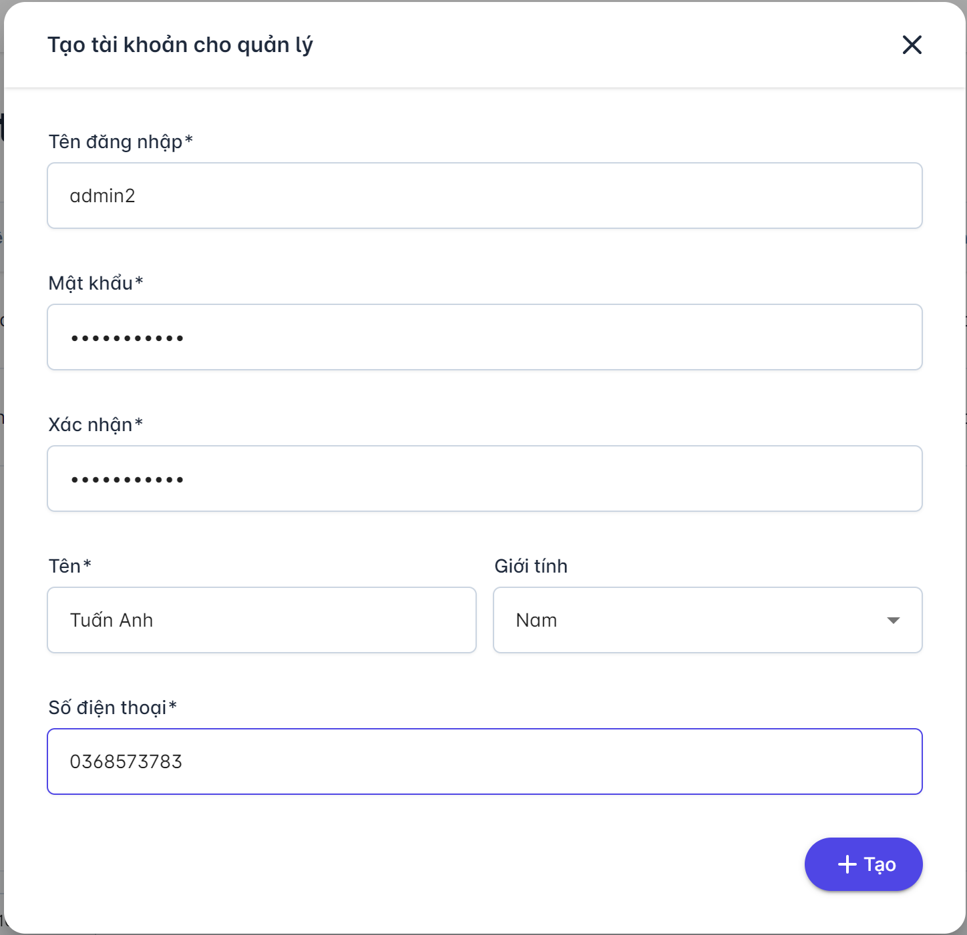

 |  | 8. Danh sách hạng mục

 |  | [Vùng hiển thị cố định]
 |  | № | Tên hạng mục |  | Control |  |  |  |  | Nội dung hiển thị |  |  |  |  |  |  | Ý nghĩa
 |  | 1 | Tên đăng nhập |  | TextView |  |  |  |  | Tên đăng nhập |  |  |  |  |  |  | Mô tả nội dung nhập cho người dùng
 |  | 2 | Mật khẩu |  | TextView |  |  |  |  | Mật khẩu |  |  |  |  |  |  | Mô tả nội dung nhập cho người dùng
 |  | 3 | Tên |  | TextView |  |  |  |  | Tên đăng nhập |  |  |  |  |  |  | Mô tả nội dung nhập cho người dùng
 |  | 4 | Giới tính |  | TextView |  |  |  |  | Giới tính |  |  |  |  |  |  | Mô tả nội dung nhập cho người dùng
 |  | 5 | Số điện thoại |  | TextView |  |  |  |  | Số điện thoại |  |  |  |  |  |  | Mô tả nội dung nhập cho người dùng
 |  | 6 | Xác nhận mật khẩu |  | TextView |  |  |  |  | Xác nhận |  |  |  |  |  |  | Mô tả nội dung nhập cho người dùng
 |  | 7 | Tạo tài khoản cho quản lý |  | TextView |  |  |  |  | Thông báo |  |  |  |  |  |  | Mô tả nội dung nhập cho người dùng

 |  | [Vùng nhập]
 |  | No | Tên hạng mục | Loại dữ liệu | Độ dài |  |  | Bắt buộc |  |  | I/O | Control |  | Format |  | Ghi chú
 |  | 1 | Tên đăng nhập | Chuỗi chữ | 128 |  |  |  | Y |  | In | TextField |  |  |  | Có mô tả nội dung cho người dùng nhập
 |  | 2 | Mật khẩu | Chuỗi chữ | 128 |  |  |  | Y |  | In | TextField |  |  |  | Có mô tả nội dung cho người dùng nhập
 |  | 3 | Xác nhận mật khẩu | Chuỗi chữ | 128 |  |  |  | Y |  | In | TextField |  |  |  | Có mô tả nội dung cho người dùng nhập
 |  | 4 | Tên | Chuỗi chữ | 128 |  |  |  | Y |  | In | TextField |  |  |  | Có mô tả nội dung cho người dùng nhập
 |  | 5 | Giới tính | Chọn |  | 4 |  |  | Y |  | In | Dropdown |  |  |  | Có mô tả nội dung cho người dùng nhập
 |  | 6 | Số điện thoại | Chuỗi số | 128 |  |  | Y |  |  | In | TextField |  |  |  | Có mô tả nội dung cho người dùng nhập

 |  | [Vùng nút]
 |  | No | Tên hạng mục |  | Control |  |  |  |  |  |  |  | Ghi chú
 |  | 1 | Tạo tài khoản |  | Button

